分公司业绩与完成度对比图
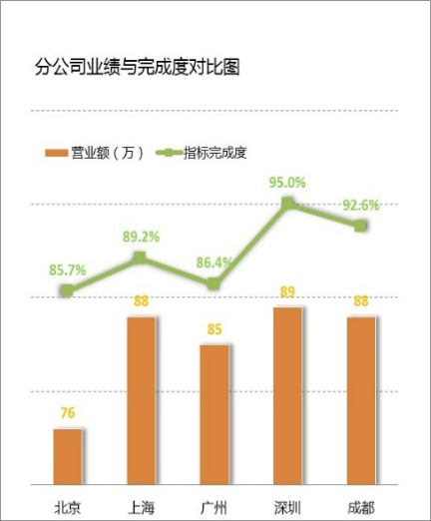
分公司业绩与完成度对比图
地区 | 营业额（万） | 指标完成度
北京 | 79 | 94.0%
上海 | 81 | 95.0%
广州 | 89 | 94.0%
深圳 | 83 | 90.0%
成都 | 90 | 89.0%

地区 | 营业额（万） | 指标完成度
北京 | 77 | 0.91
上海 | 89 | 0.87
广州 | 86 | 0.89
深圳 | 81 | 0.95
成都 | 88 | 0.85

指标完成度
指标完成度
销售人员 | 计划完成 | 实际完成
白桦 | 4000000 | 5683855.4
冯文 | 3000000 | 3265431.7
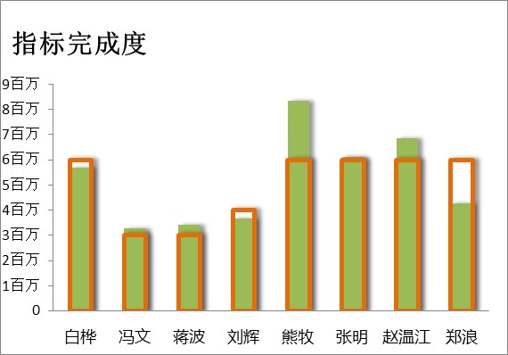
蒋波 | 5000000 | 3409189.5
刘辉 | 3000000 | 3677803.2
熊牧 | 5000000 | 8330937.9
张明 | 3000000 | 6101319.8
赵温江 | 6000000 | 6848837.1
郑浪 | 5000000 | 4270089.9

销售人员 | 计划完成 | 实际完成
白桦 | 3000000 | 5683855.4258
冯文 | 5000000 | 3265431.6596
蒋波 | 6000000 | 3409189.5221
刘辉 | 4000000 | 3677803.25
熊牧 | 4000000 | 8330937.8716
张明 | 5000000 | 6101319.8146
赵温江 | 5000000 | 6848837.1477
郑浪 | 5000000 | 4270089.9468

特殊图形粘贴
对比图
 | 实际完成
白桦 | 5683855.4258
冯文 | 3265431.6596
蒋波 | 3409189.5221
刘辉 | 3677803.25
熊牧 | 8330937.8716
张明 | 6101319.8146
赵温江 | 6848837.1477
郑浪 | 4270089.9468
销售人员 | 实际完成
白桦 | 5683855.4
冯文 | 3265431.7
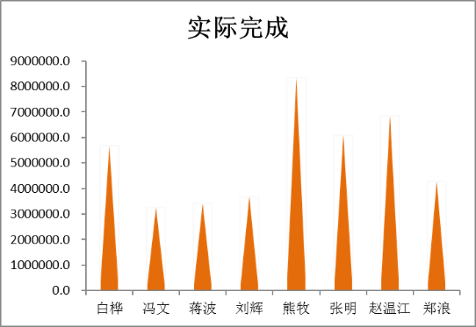
蒋波 | 3409189.5
刘辉 | 3677803.2
熊牧 | 8330937.9
张明 | 6101319.8
赵温江 | 6848837.1
郑浪 | 4270089.9

销售人员 | 实际完成
白桦 | 5683855.4258
冯文 | 3265431.6596
蒋波 | 3409189.5221
刘辉 | 3677803.25
熊牧 | 8330937.8716
张明 | 6101319.8146
赵温江 | 6848837.1477
满意度图
 | 实际完成
白桦 | 5683855.4258
冯文 | 3265431.6596
蒋波 | 3409189.5221
刘辉 | 3677803.25
熊牧 | 8330937.8716
张明 | 6101319.8146
赵温江 | 6848837.1477
郑浪 | 4270089.9468
郑浪 | 4270089.9468

 | 实际完成
白桦 | 5683855.4258
冯文 | 3265431.6596
蒋波 | 3409189.5221
刘辉 | 3677803.25
熊牧 | 8330937.8716
张明 | 6101319.8146
赵温江 | 6848837.1477
郑浪 | 4270089.9468

 | 实际完成
白桦 | 5683855.4258
冯文 | 3265431.6596
蒋波 | 3409189.5221
刘辉 | 3677803.25
熊牧 | 8330937.8716
张明 | 6101319.8146
赵温江 | 6848837.1477
郑浪 | 4270089.9468

三维饼图美化
total
 | total
CZZ | 75
CSD | 150
CHA | 123
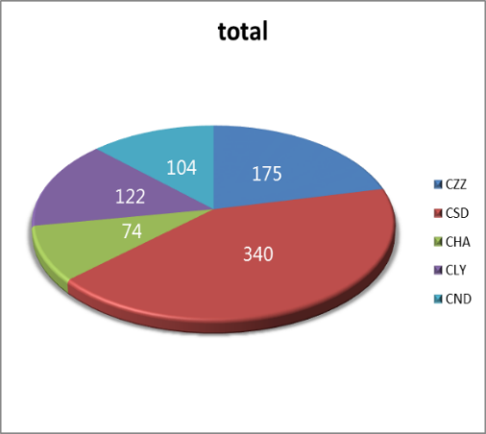
CLY | 163
CND | 94

 | total
CZZ | 149
CSD | 156
CHA | 86
CLY | 96
CND | 156

双向条形图
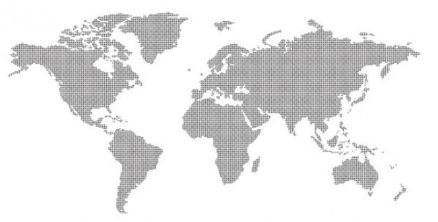
 | 出口 | 内销
2011年 | 32% | 68%
2010年 | 18% | 82%
2009年 | 82% | 18%
2008年 | 22% | 78%
2007年 | 17% | 83%
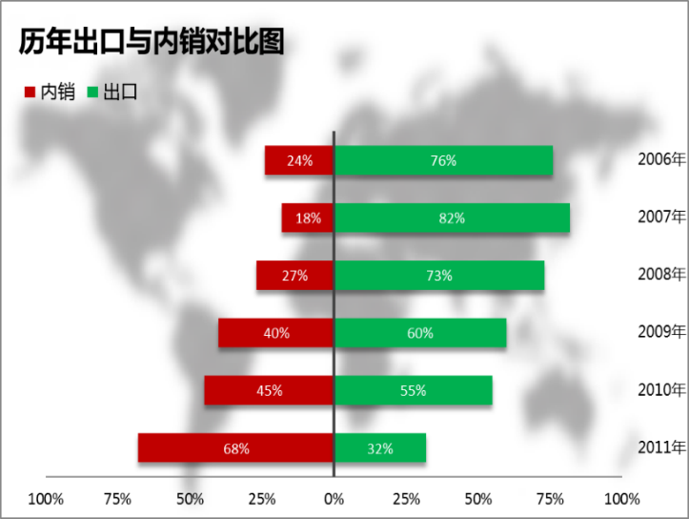
2006年 | 83% | 17%

历年出口与内销对比图
 | 出口 | 内销
2011年 | 0.15 | 0.85
2010年 | 0.69 | 0.31
2009年 | 0.28 | 0.72
2008年 | 0.37 | 0.63
2007年 | 0.31 | 0.69
2006年 | 0.27 | 0.73

